ATUAL
MFV ESTADO ATUAL

Demanda= 60 Trafos/dia
Takt Time = 14min

PCP
Fornecedor
Intercompany
Compra material WEG/WEG
Liberação OV
Contratos
Desenho aprovado
FUP Diário
Cliente
Converter ordem
Envio Desenho para aprovação
Envio Pedido Material Isolante
Envio da OV
RVB
Compras
Compra material da Ordem
Solicitação de Orçamento
Planejamento
Solicitação do Prazo
Dep. Vendas
Proposta
Envio Pedido Lâmina AL
Envio do Prazo
LÂMINA
Roteiro ok
Desenho Aprovado
Envio do desenho
Envio de solicitação
Envio pedido
Start para projeto
Envio Pedido Acessórios
Ordem de produção
Ordem de produção
FUP Diário
Acessórios
Procura de ferramentas

Eng. Produto
Solicitação custo de material

Caldeiraria
Movimentação para busca de material
Paleterias ruins
Processos/
Roteiro
Lib. para roteiro

Defeito de materiais

Preparadores de fabrica

Flexibilidade recuso entre operações Bobinagem/Bloco/
Fechamento

Almoxarifado
Separação ordem produção
Ordem de produção
Falta de materiais
Pendências da produção

Elevado número de Setup

Balanciamento de linha
Preparação de materiais

E
Elevando Lead Time
 | BT Chapa |  |  | AT |  |  | BLOCO |  |  | LIGAÇÃO |  |  | ESTUFA |  |  | MONT. PA./TANQ. |  |  | VACUO |  |  | FECHAMENTO |  |  | LABORATÓRIO |  |  | EXPEDIÇÃO
 | T/C min | 18 |  | T/C | 168 |  | T/C | 53 |  | T/C | 68 |  | T/C | 1080 |  | T/C | 12 |  | T/C | 14 |  | T/C | 15 |  | T/C | 39
 | WS | 1 |  | WS | 10 |  | WS | 4 |  | WS | 4 |  | WS | 4 |  | WS | 1 |  | WS | 1 |  | WS | 1 |  | WS | 1
E
E
E
E
E
E
E
E
 | Disp. | 80% |  | Disp. | 80% |  | Disp. | 80% |  | Disp. | 80% |  | Disp. | 80% |  | Disp. | 80% |  | Disp. | 80% |  | Disp. | 80% |  | Disp. | 80%
 | Operadores | 2 |  | Operadores | 20 |  | Operadores | 7 |  | Operadores | 8 |  | Operadores | 0 |  | Operadores | 2 |  | Operadores | 2 |  | Operadores | 2 |  | Operadores | 6
 | Turno | 2 |  | Turno | 2 |  | Turno | 2 |  | Turno | 2 |  | Turno | 3 |  | Turno | 2 |  | Turno | 2 |  | Turno | 2 |  | Turno | 2
 | TC / WS | 18 | 235 | TC / WS | 17 | 332 | TC / WS | 13 | 0 | TC / WS | 17 | 5 |  |  | 92 | TC / WS | 12 | 0 | TC / WS | 14 | 0 | TC / WS | 15 | 32 | TC / WS |  | 30

Lead time BT
Lead time AT
Muitas paradas para manutenção
Atraso Tanques
Falta Ferramenta de cintagem no bloco
 |  |  | 3.92 |  |  | 5.53 |  |  | 0.00 |  |  | 0.08 |  |  | 1.53 |  |  | 0.00 |  |  | 0.00 |  |  | 0.53 |  |  | 0.5 | Lead Time | 12.10 | Dias | 13.12 | Dias
 | 17 |  |  | 168 |  |  | 53 |  |  | 68 |  |  | 1080 |  |  | 12 |  |  | 14 |  |  | 15 |  |  | 39 |  |  | Tempo processamento | 1466 | minutos
 |  |  |  |  |  |  |  |  |  |  |  |  |  |  |  |  |  |  |  |  |  |  |  |  |  |  |  | Tempo processamento | 1.02 | Dias

FUTURO
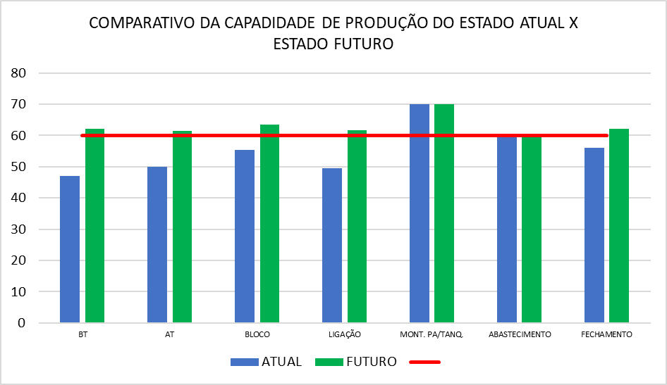
MFV ESTADO FUTURO

Demanda= 60 Trafos/dia
Takt Time = 14min

PCP
Fornecedor
Intercompany
Compra material WEG/WEG
Liberação OV
Contratos
Desenho aprovado
FUP Diário
Cliente
Converter ordem
Envio Desenho para aprovação
Envio Pedido Material Isolante
Envio da OV
RVB
Compras
Compra material da Ordem
Solicitação de Orçamento
Planejamento
Solicitação do Prazo
Dep. Vendas
Proposta
Envio Pedido Lâmina AL
Envio do Prazo
LÂMINA
Roteiro ok
Desenho Aprovado
Envio do desenho
Envio de solicitação
Envio pedido
Start para projeto
Envio Pedido Acessórios
Ordem de produção
Ordem de produção
FUP Diário
Acessórios

Eng. Produto
Solicitação custo de material

Caldeiraria

Processos/
Roteiro
Lib. para roteiro

Preparadores de fabrica

Envio de material
Almoxarifado
Separação ordem produção
Ordem de produção

E
 | BT Chapa |  |  | AT |  |  | BLOCO |  |  | LIGAÇÃO |  |  | ESTUFA |  |  | MONT. PA./TANQ. |  |  | VACUO |  |  | FECHAMENTO |  |  | LABORATÓRIO |  |  | EXPEDIÇÃO
 | T/C min | 13.5 |  | T/C | 130.0 |  | T/C | 53.0 |  | T/C | 68.0 |  | T/C | 1080.0 |  | T/C | 12.0 |  | T/C | 14.0 |  | T/C | 13.5 |  | T/C | 39.0
 | WS | 1 |  | WS | 10 |  | WS | 4 |  | WS | 5 |  | WS | 4 |  | WS | 1 |  | WS | 1 |  | WS | 1 |  | WS | 1
E
E
E
E
E
E
E
E
 | Disp. | 80% |  | Disp. | 80% |  | Disp. | 80% |  | Disp. | 80% |  | Disp. | 80% |  | Disp. | 80% |  | Disp. | 80% |  | Disp. | 80% |  | Disp. | 80%
 | Operadores | 2 |  | Operadores | 20 |  | Operadores | 7 |  | Operadores | 10 |  | Operadores | 0 |  | Operadores | 2 |  | Operadores | 2 |  | Operadores | 2 |  | Operadores | 6
 | Turno | 2 |  | Turno | 2 |  | Turno | 2 |  | Turno | 2 |  | Turno | 3 |  | Turno | 2 |  | Turno | 2 |  | Turno | 2 |  | Turno | 2
 | TC / WS | 14 | 60 | TC / WS | 13 | 60 | TC / WS | 13 | 0 | TC / WS | 14 | 5 |  |  | 90 | TC / WS | 12 | 0 | TC / WS | 14 | 0 | TC / WS | 14 | 32 | TC / WS |  | 30

 |  |  | 1.00 |  |  | 1.00 |  |  | 0.00 |  |  | 0.08 |  |  | 1.50 |  |  | 0.00 |  |  | 0.00 |  |  | 0.53 |  |  | 0.5 | Lead Time | 4.62 | Dias | 5.60 | Dias
 | 13.5 |  |  | 130.0 |  |  | 53.0 |  |  | 68.0 |  |  | 1080.0 |  |  | 12.0 |  |  | 14.0 |  |  | 13.5 |  |  | 39.0 |  |  | Tempo processamento | 1423 | minutos
 |  |  |  |  |  |  |  |  |  |  |  |  |  |  |  |  |  |  |  |  |  |  |  |  |  |  |  | Tempo processamento | 0.99 | Dias

